imac-h
견 적 서

강원도청소년수련관 |  | 귀하
전화 :
팩스 :
담당 :

아래와 같이 견적합니다.

견 적 합 계 : | ₩2,090,000
견 적 일 자 : | 2015-12-16
결 재 조 건 :

품 명 | 규 격 | 수 량 | 단 가 | 금 액 | 세 액 | 합 계 액
 |  |  |  | - | - | -
아이맥 | 21.5형 아이맥 | 1 | 1,900,000 | 1,900,000 | 190,000 | 2,090,000
 |  |  |  | - | - | -
 | 2.8GHz 쿼드코어 intel i5 프로세서 (최대 3.3GHz) |  |  |  | - | -
 | 16GB DDR3L Memory |  |  | - | - | -
 | 1TB SATA HDD |  |  | - | - | -
 | intel Iris Pro Graphics 6200 |  |  | - | - | -
 | Magic Mouse |  |  |  | - | -
 | Magic Keyboard |  |  | - | - | -
 | 액세서리 키트 |  |  | - | - | -
 |  |  |  |  | - | -
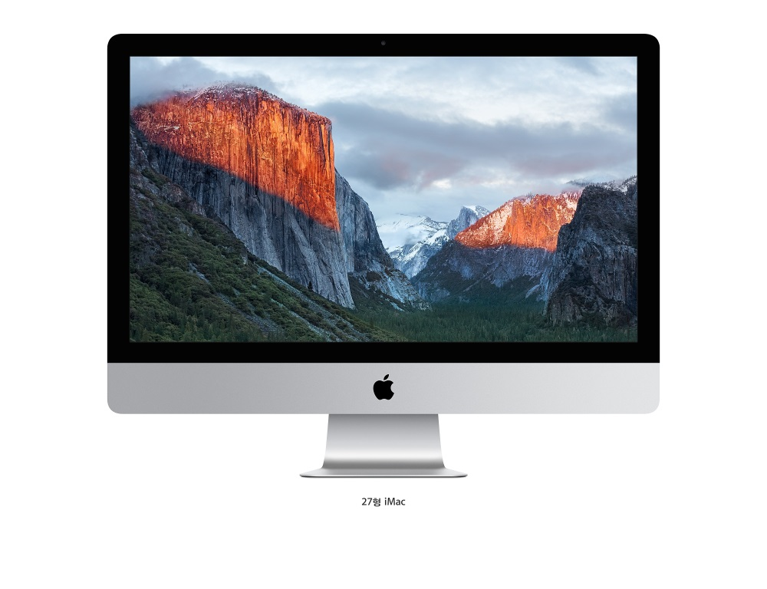
 |  |  |  | - | - | -
 |  |  |  | - | - | -
 |  |  |  | - | - | -

 |  |  |  |  |  | -

 |  |  |  | - | - | -
 |  |  |  | - | - | -
* 결제계좌 : 신한 110-138-600484 씨-넷 |  |  | 합 계 | 1,900,000 | 190,000 | 2,090,000
* 견적담당 :
* REMARK
1. 1TB 하드디스크 탑재 모델입니다.

노트북 (3)
견 적 서

강원도청소년수련관 |  | 귀하
전화 :
팩스 :
담당 :

아래와 같이 견적합니다.

견 적 합 계 : | ₩2,310,000
견 적 일 자 : | 2015-12-16
결 재 조 건 :

품 명 | 규 격 | 수 량 | 단 가 | 금 액 | 세 액 | 합 계 액
 |  |  |  | - | - | -
노트북 | hp envy 13-D036 | 2 | 1,050,000 | 2,100,000 | 210,000 | 2,310,000
 |  |  |  | - | - | -
 | 인텔 i5-6200U |  |  | - | - | -
 | 4GB DDR4 |  |  | - | - | -
 | M.2 128GB SSD |  |  | - | - | -
 | CD-ROM 없음 |  |  | - | - | -
 | intel HD520 Graphics |  |  |  | - | -
 | 무게 1.27Kg |  |  | - | - | -
 | 13.3인치 (3200 x 1800) |  |  | - | - | -
 | Windows 7 Pro 64bit (Windows 10 Pro 무상 업그레이드) |  |  |  | - | -
 |  |  |  | - | - | -
 | 가방 / 광마우스 |  |  | - | - | -
 |  |  |  | - | - | -
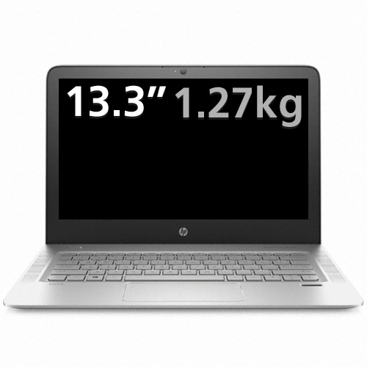

 |  |  |  |  |  | -

 |  |  |  | - | - | -
 |  |  |  | - | - | -
* 결제계좌 : 신한 110-138-600484 씨-넷 |  |  | 합 계 | 2,100,000 | 210,000 | 2,310,000
* 견적담당 :
* REMARK
1. 휴대성이 좋은 13.3인치 모델입니다.

노트북
견 적 서

강원도청소년수련관 |  | 귀하
전화 :
팩스 :
담당 :

아래와 같이 견적합니다.

견 적 합 계 : | ₩1,980,000
견 적 일 자 : | 2015-12-16
결 재 조 건 :

품 명 | 규 격 | 수 량 | 단 가 | 금 액 | 세 액 | 합 계 액
 |  |  |  | - | - | -
노트북 | HP 440 G2 K3W83AV | 2 | 900,000 | 1,800,000 | 180,000 | 1,980,000
 |  |  |  | - | - | -
 | 인텔 i5-5200U 2.2GHz |  |  | - | - | -
 | 8GB DDR3L Memory (max 16GB) |  |  | - | - | -
 | 128GB SSD |  |  | - | - | -
 | DVD Super Multi |  |  | - | - | -
 | intel HD Graphics |  |  |  | - | -
 | 무게 1.8Kg |  |  | - | - | -
 | 14인치 1600 x 900 hd 해상도 |  |  | - | - | -
 | Windows 7 Pro 64bit (Windows 10 Pro 무상 업그레이드) |  |  |  | - | -
 |  |  |  | - | - | -
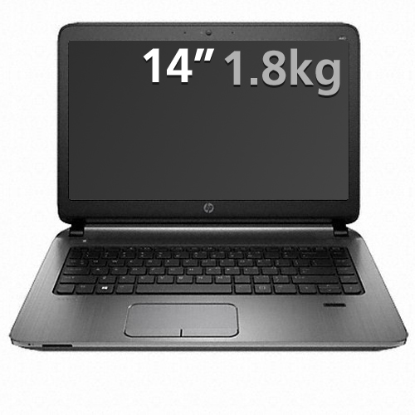
 | 가방 / 광마우스 |  |  | - | - | -
 |  |  |  | - | - | -

 |  |  |  |  |  | -

 |  |  |  | - | - | -
 |  |  |  | - | - | -
* 결제계좌 : 신한 110-138-600484 씨-넷 |  |  |  | 1,800,000 | 180,000 | 1,980,000
* 견적담당 : | 조규장(010-2910-7760)
* REMARK
1. DVD+RW 내장된 14인치형 모델입니다.

데스크탑 (2)
견 적 서

강원도청소년수련관 |  | 귀하
전화 :
팩스 :
담당 :

아래와 같이 견적합니다.

견 적 합 계 : | ₩6,468,000
견 적 일 자 : | 2015-12-16
결 재 조 건 :

품 명 | 규 격 | 수 량 | 단 가 | 금 액 | 세 액 | 합 계 액
 |  |  |  | - | - | -
컴퓨터 | HP 400 G2 SFF | 6 | 800,000 | 4,800,000 | 480,000 | 5,280,000
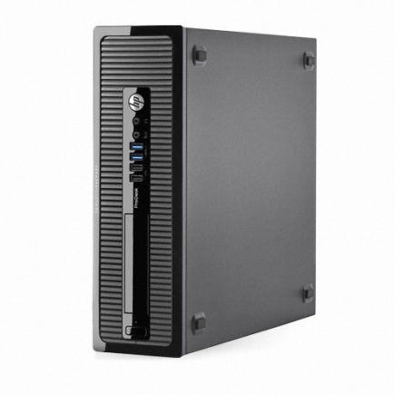
 | i5-4590 Special Edition |  |  | - | - | -
 |  |  |  | - | - | -
 | 인텔 i3-4590 3.3GHz 쿼드코어 |  |  | - | - | -
 | 8GB DDR3 RAM |  |  | - | - | -
 | 128GB SSD SATA 6G |  |  | - | - | -
 | 500GB 7200RPM HDD |  |  |  | - | -
 | dvd+rw multi |  |  | - | - | -
 | Intel HD Graphics 4400 |  | - | - | - | -
 | Windows 7 Pro 64bit (Windows 10 Pro 무상 업그레이드) |  |  |  | - | -
 |  |  |  | - | - | -
 |  |  |  | - | - | -
모니터 | HP 23CW IPS 광시야각 | 6 | 180,000 | 1,080,000 | 108,000 | 1,188,000
 | 23인치 Full-HD 모니터
 | 눈부심 방지 코팅

제품검색 | http://www.enuri.com/search/Searchlist.jsp?nosearchkeyword=&issearchpage=&searchkind=&es=&c=&ismodelno=false&hyphen_2=false&from=&owd=&keyword=Pro+Desk+400+G2+SFF++i5 |  |  |  |  | -

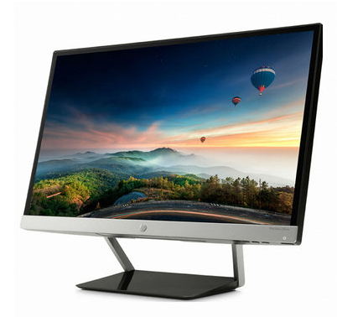

 |  |  |  | - | - | -
 |  |  |  | - | - | -
* 결제계좌 : 신한 110-138-600484 씨-넷 |  |  | 합 계 | 5,880,000 | 588,000 | 6,468,000
* 견적담당 : | 조규장(010-2910-7760)
* REMARK
1. 나라장터 동급 모델에 비해 10% 이상 저렴합니다. (식별번호 22873431)

